P1～3
 | １ 地 区 別 人 口 と 世 帯
 | ←表紙へ |  |  |  |  |  |  |  |  |  |  |  | 地区別町丁字別人口と世帯(P4～P8)へ→
 |  |  |  |  |  |  |  |  |  |  |  |  |  |  |  |  |  |  | 平成30年5月1日現在
 |  | 区・地区名 |  |  | 世帯数 |  | 人 口 |  |  |  |  |  |  | 前月差引 人口増減 | 人口密度 (人/ｋ㎡） |  | 人口分布 （％）
 |  |  |  |  |  |  | 総 数 |  | 男 |  | 女
 |  | 総 数 |  |  | 322,011 |  | 723,292 |  | 361,885 |  | 361,407 |  |  | 958 | 2,199 |  | 100.0
 |  | 緑 区 |  |  | 73,128 |  | 172,015 |  | 86,724 |  | 85,291 |  |  | 82 | 677 |  | 23.8
 |  | 中 央 区 |  |  | 120,791 |  | 271,952 |  | 136,640 |  | 135,312 |  |  | 421 | 7,376 |  | 37.6
 |  | 南 区 |  |  | 128,092 |  | 279,325 |  | 138,521 |  | 140,804 |  |  | 455 | 7,329 |  | 38.6

 |  | 緑 区 |  |  | 73,128 |  | 172,015 |  | 86,724 |  | 85,291 |  |  | 82 | 677 |  | 100.0 | (23.8)
 |  |  | 橋本地区 |  | 34,168 |  | 73,877 |  | 37,436 |  | 36,441 |  |  | 40 | 9,533 |  | 42.9 | (10.2)
 |  |  | 大沢地区 |  | 13,039 |  | 33,167 |  | 16,678 |  | 16,489 |  |  | 37 | 4,353 |  | 19.3 | (4.6)
 |  |  | 城山地区 |  | 9,424 |  | 23,284 |  | 11,648 |  | 11,636 |  |  | 37 | 1,169 |  | 13.5 | (3.2)
 |  |  | 津久井地区 |  | 9,987 |  | 24,678 |  | 12,414 |  | 12,264 |  |  | -44 | 202 |  | 14.3 | (3.4)
 |  |  | 相模湖地区 |  | 3,251 |  | 8,152 |  | 4,163 |  | 3,989 |  |  | -6 | 258 |  | 4.7 | (1.1)
 |  |  | 藤野地区 |  | 3,259 |  | 8,857 |  | 4,385 |  | 4,472 |  |  | 18 | 136 |  | 5.1 | (1.2)
 |  | 中 央 区 |  |  | 120,791 |  | 271,952 |  | 136,640 |  | 135,312 |  |  | 421 | 7,376 |  | 100.0 | (37.6)
 |  |  | 小山地区 |  | 9,862 |  | 20,795 |  | 10,570 |  | 10,225 |  |  | 25 | 5,809 |  | 7.6 | (2.9)
 |  |  | 清新地区 |  | 14,713 |  | 30,529 |  | 15,613 |  | 14,916 |  |  | 21 | 10,788 |  | 11.2 | (4.2)
 |  |  | 横山地区 |  | 6,010 |  | 14,627 |  | 7,285 |  | 7,342 |  |  | 35 | 8,037 |  | 5.4 | (2.0)
 |  |  | 中央地区 |  | 17,696 |  | 35,829 |  | 17,952 |  | 17,877 |  |  | 72 | 10,446 |  | 13.2 | (5.0)
 |  |  | 星が丘地区 |  | 7,712 |  | 17,436 |  | 8,635 |  | 8,801 |  |  | 22 | 12,544 |  | 6.4 | (2.4)
 |  |  | 光が丘地区 |  | 10,936 |  | 26,590 |  | 13,104 |  | 13,486 |  |  | -47 | 10,722 |  | 9.8 | (3.7)
 |  |  | 大野北地区 |  | 28,818 |  | 62,423 |  | 31,345 |  | 31,078 |  |  | 316 | 9,678 |  | 23.0 | (8.6)
 |  |  | 田名地区 |  | 11,651 |  | 30,191 |  | 15,339 |  | 14,852 |  |  | 2 | 3,119 |  | 11.1 | (4.2)
 |  |  | 上溝地区 |  | 13,393 |  | 33,532 |  | 16,797 |  | 16,735 |  |  | -25 | 6,436 |  | 12.3 | (4.6)
 |  | 南 区 |  |  | 128,092 |  | 279,325 |  | 138,521 |  | 140,804 |  |  | 455 | 7,329 |  | 100.0 | (38.6)
 |  |  | 大野中地区 |  | 27,057 |  | 63,652 |  | 31,529 |  | 32,123 |  |  | 65 | 7,937 |  | 22.8 | (8.8)
 |  |  | 大野南地区 |  | 37,502 |  | 78,258 |  | 38,766 |  | 39,492 |  |  | 186 | 14,255 |  | 28.0 | (10.8)
 |  |  | 麻溝地区 |  | 6,865 |  | 18,105 |  | 9,063 |  | 9,042 |  |  | 16 | 2,189 |  | 6.5 | (2.5)
 |  |  | 新磯地区 |  | 5,081 |  | 13,224 |  | 6,707 |  | 6,517 |  |  | 0 | 2,025 |  | 4.7 | (1.8)
 |  |  | 相模台地区 |  | 21,979 |  | 45,502 |  | 22,514 |  | 22,988 |  |  | 58 | 8,349 |  | 16.3 | (6.3)
 |  |  | 相武台地区 |  | 9,418 |  | 19,412 |  | 9,553 |  | 9,859 |  |  | -10 | 14,067 |  | 6.9 | (2.7)
 |  |  | 東林地区 |  | 20,190 |  | 41,172 |  | 20,389 |  | 20,783 |  |  | 140 | 13,863 |  | 14.7 | (5.7)
 |  | （注） １ 人口密度は平成28年12月1日付の市面積を基に算出したものである。
 |  | ２ 世帯数と人口は平成27年国勢調査の確定数を基礎とし、以後、毎月の住民基本台帳の増減を加減して
 |  | 推計したものである。
 |  | ３ 各地区の人口分布は区内における構成比を表している。なお、四捨五入したため合計が一致しない場合がある。

－ 前 月 中 の 人 口 異 動 状 況 －

《 4月中の増加人口： 958人 4月中の自然減： -87人 4月中の社会増： 1,045人 》

２ 人 口 異 動 状 況

 |  |  |  |  |  |  |  |  |  |  |  |  |  |  |  |  |  |  |  |  | 平成30年4月中
 |  |  |  | 人口増減 | 自 然 増 減 |  |  |  | 社 会 増 減 |  |  |  |  |  |  |  |  |  |  | 対前月 増減率(％)
 |  |  |  |  | 増 減 | 増 |  | 減 | 増 減 | 増 |  |  |  |  | 減
 |  |  |  |  |  | 出 生 |  | 死 亡 |  | 転 入 |  | 市内異動 |  | 区内異動 | 転 出 |  | 市内異動 | 区内異動
 |  |  |  |  |  |  |  |  |  |  |  | 他区から転入 |  | 他地区から転居 |  |  | 他区への転出 | 他地区への転居
総 数 |  |  |  | 958 | -87 | 391 |  | 478 | 1,045 | 3,636 |  | 461 |  | 1,713 | 2,591 |  | 461 | 1,713 |  | 0.13
緑 区 |  |  |  | 82 | -50 | 84 |  | 134 | 132 | 719 |  | 119 |  | 375 | 576 |  | 130 | 375 |  | 0.05
 | 橋本地区 |  |  | 40 | -4 | 41 |  | 45 | 44 | 434 |  | 50 |  | 170 | 336 |  | 67 | 207 |  | 0.05
 | 大沢地区 |  |  | 37 | -12 | 22 |  | 34 | 49 | 96 |  | 50 |  | 80 | 84 |  | 39 | 54 |  | 0.11
 | 城山地区 |  |  | 37 | -2 | 10 |  | 12 | 39 | 69 |  | 9 |  | 64 | 54 |  | 7 | 42 |  | 0.16
 | 津久井地区 |  |  | -44 | -16 | 8 |  | 24 | -28 | 48 |  | 5 |  | 42 | 55 |  | 14 | 54 |  | -0.18
 | 相模湖地区 |  |  | -6 | -9 | 1 |  | 10 | 3 | 20 |  | 5 |  | 5 | 23 |  | 2 | 2 |  | -0.07
 | 藤野地区 |  |  | 18 | -7 | 2 |  | 9 | 25 | 52 |  | 0 |  | 14 | 24 |  | 1 | 16 |  | 0.20
中 央 区 |  |  |  | 421 | -23 | 145 |  | 168 | 444 | 1,294 |  | 229 |  | 632 | 890 |  | 189 | 632 |  | 0.16
 | 小山など6地区 |  |  | 128 | -17 | 79 |  | 96 | 145 | 637 |  | 113 |  | 376 | 470 |  | 108 | 403 |  | 0.09
 | 大野北地区 |  |  | 316 | 2 | 36 |  | 34 | 314 | 527 |  | 60 |  | 133 | 259 |  | 37 | 110 |  | 0.51
 | 田名地区 |  |  | 2 | -10 | 10 |  | 20 | 12 | 62 |  | 36 |  | 65 | 82 |  | 21 | 48 |  | 0.01
 | 上溝地区 |  |  | -25 | 2 | 20 |  | 18 | -27 | 68 |  | 20 |  | 58 | 79 |  | 23 | 71 |  | -0.07
南 区 |  |  |  | 455 | -14 | 162 |  | 176 | 469 | 1,623 |  | 113 |  | 706 | 1,125 |  | 142 | 706 |  | 0.16
 | 大野中地区 |  |  | 65 | -5 | 37 |  | 42 | 70 | 317 |  | 26 |  | 112 | 213 |  | 60 | 112 |  | 0.10
 | 大野南地区 |  |  | 186 | 22 | 52 |  | 30 | 164 | 626 |  | 25 |  | 191 | 403 |  | 22 | 253 |  | 0.24
 | 麻溝地区 |  |  | 16 | 2 | 16 |  | 14 | 14 | 60 |  | 24 |  | 29 | 53 |  | 19 | 27 |  | 0.09
 | 新磯地区 |  |  | 0 | -6 | 6 |  | 12 | 6 | 50 |  | 5 |  | 24 | 47 |  | 10 | 16 |  | 0.00
 | 相模台地区 |  |  | 58 | -9 | 23 |  | 32 | 67 | 232 |  | 11 |  | 126 | 178 |  | 16 | 108 |  | 0.13
 | 相武台地区 |  |  | -10 | -3 | 12 |  | 15 | -7 | 73 |  | 7 |  | 43 | 56 |  | 9 | 65 |  | -0.05
 | 東林地区 |  |  | 140 | -15 | 16 |  | 31 | 155 | 265 |  | 15 |  | 181 | 175 |  | 6 | 125 |  | 0.34
 | （注） 中央区の小山など6地区とは、小山、清新、横山、中央、星が丘、光が丘の6地区である。

－ 地 区 別 人 口 異 動 状 況 －

《 4月中の増加人口： 958人 4月中の自然減： -87人 4月中の社会増： 1,045人 》
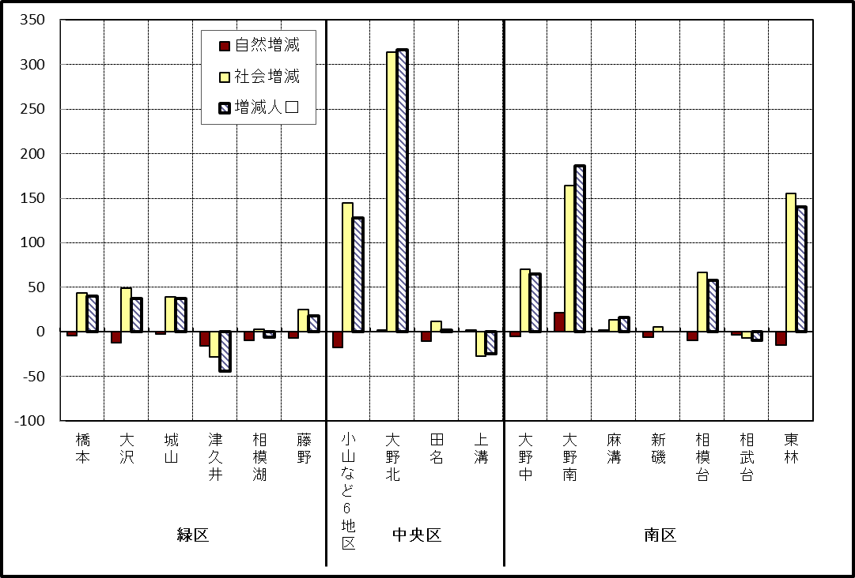

※小山など6地区とは、小山、清新、横山、中央、星が丘、光が丘の6地区である。

－ 年 間 人 口 異 動 状 況 －

 |  |  |  |  |  |  |  |  |  |  |  | 2017-05-01 |  |  |  | ～ | 2018-04-30
 |  |  |  | 人口増減 | 自 然 増 減 |  |  |  | 社 会 増 減
 |  |  |  |  | 増 減 | 増 |  | 減 | 増 減 | 増 |  |  |  |  | 減
 |  |  |  |  |  | 出 生 |  | 死 亡 |  | 転 入 |  | 市内異動 |  | 区内異動 | 転 出 |  | 市内異動 | 区内異動
 |  |  |  |  |  |  |  |  |  |  |  | 他区から転入 |  | 他地区から転居 |  |  | 他区への転出 | 他地区への転居
総 数 |  |  |  | 1,443 | -891 | 5,240 |  | 6,131 | 2,334 | 29,866 |  | 5,197 |  | 16,555 | 27,532 |  | 5,197 | 16,555
緑 区 |  |  |  | -657 | -375 | 1,160 |  | 1,535 | -282 | 5,788 |  | 1,306 |  | 3,556 | 5,791 |  | 1,585 | 3,556
 | 橋本地区 |  |  | -122 | 134 | 642 |  | 508 | -256 | 3,453 |  | 587 |  | 1,760 | 3,388 |  | 821 | 1,847
 | 大沢地区 |  |  | 67 | -34 | 234 |  | 268 | 101 | 811 |  | 430 |  | 671 | 831 |  | 459 | 521
 | 城山地区 |  |  | 60 | -64 | 134 |  | 198 | 124 | 681 |  | 137 |  | 625 | 605 |  | 132 | 582
 | 津久井地区 |  |  | -325 | -237 | 104 |  | 341 | -88 | 454 |  | 113 |  | 346 | 446 |  | 125 | 430
 | 相模湖地区 |  |  | -165 | -86 | 25 |  | 111 | -79 | 171 |  | 27 |  | 83 | 252 |  | 26 | 82
 | 藤野地区 |  |  | -172 | -88 | 21 |  | 109 | -84 | 218 |  | 12 |  | 71 | 269 |  | 22 | 94
中 央 区 |  |  |  | 629 | -306 | 1,964 |  | 2,270 | 935 | 10,391 |  | 2,473 |  | 6,771 | 9,750 |  | 2,179 | 6,771
 | 小山など6地区 |  |  | -130 | -226 | 1,058 |  | 1,284 | 96 | 5,409 |  | 1,312 |  | 4,033 | 5,314 |  | 1,193 | 4,151
 | 大野北地区 |  |  | 863 | 60 | 502 |  | 442 | 803 | 3,324 |  | 561 |  | 1,566 | 2,807 |  | 388 | 1,453
 | 田名地区 |  |  | -164 | -95 | 187 |  | 282 | -69 | 773 |  | 297 |  | 474 | 780 |  | 290 | 543
 | 上溝地区 |  |  | 60 | -45 | 217 |  | 262 | 105 | 885 |  | 303 |  | 698 | 849 |  | 308 | 624
南 区 |  |  |  | 1,471 | -210 | 2,116 |  | 2,326 | 1,681 | 13,687 |  | 1,418 |  | 6,228 | 11,991 |  | 1,433 | 6,228
 | 大野中地区 |  |  | 135 | -72 | 479 |  | 551 | 207 | 2,467 |  | 481 |  | 1,131 | 2,205 |  | 539 | 1,128
 | 大野南地区 |  |  | 1,212 | 226 | 728 |  | 502 | 986 | 4,975 |  | 269 |  | 1,930 | 3,968 |  | 225 | 1,995
 | 麻溝地区 |  |  | 102 | -26 | 118 |  | 144 | 128 | 613 |  | 282 |  | 212 | 519 |  | 241 | 219
 | 新磯地区 |  |  | -86 | -60 | 88 |  | 148 | -26 | 425 |  | 50 |  | 175 | 464 |  | 65 | 147
 | 相模台地区 |  |  | -44 | -125 | 297 |  | 422 | 81 | 2,120 |  | 163 |  | 1,170 | 1,957 |  | 183 | 1,232
 | 相武台地区 |  |  | 17 | -64 | 116 |  | 180 | 81 | 857 |  | 58 |  | 427 | 764 |  | 59 | 438
 | 東林地区 |  |  | 135 | -89 | 290 |  | 379 | 224 | 2,230 |  | 115 |  | 1,183 | 2,114 |  | 121 | 1,069
 | （注） 中央区の小山など6地区とは、小山、清新、横山、中央、星が丘、光が丘の6地区である。

－ 人 口 の 月 別 推 移 －

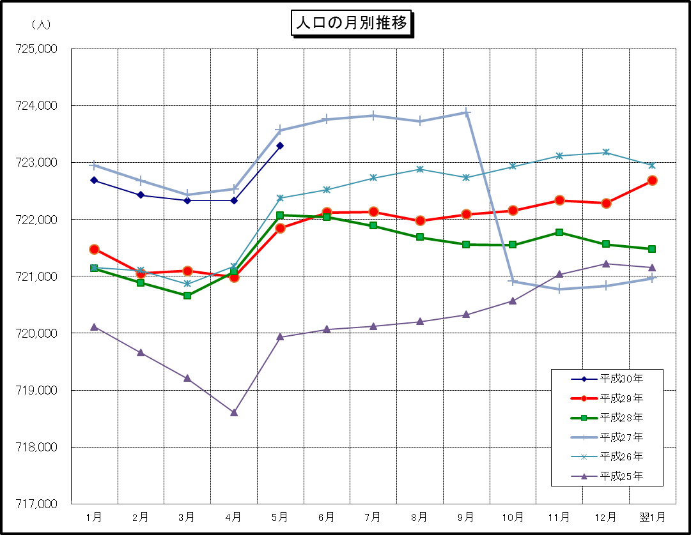

※この表は毎月1日現在の市域での人口を表している。

